Tabelle1
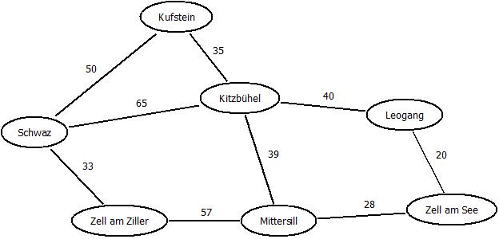
SCHRITT | BESUCHTER KNOTEN | DISTANZ | NÄCHSTE KNOTEN | VORGÄNGER | DISTANZ
 |  |  | Zell am Ziller |  | 33
1 | Schwaz | 0 | Kufstein |  | 50
 |  |  | Kitzbühel |  | 65
 |  |  | Kufstein |  | 50
2 | Zell am Ziller | 33 | Kitzbühel |  | 65
 |  |  | Mittersill | Zell am Ziller | 90
 |  |  | Kitzbühel | Schwaz | 65 | Start
3 | Kufstein | 50 | Kitzbühel | Kufstein | 85
 |  |  | Mittersill | Zell am Ziller | 90
 |  |  | Mittersill | Zell am Ziller | 90
4 | Kitzbühel | 65 | Mittersill | Kitzbühel | 104 |  | Ziel
 |  |  | Leogang | Kitzbühel | 105
 |  |  | Leogang | Kitzbühel (Schwaz) | 105
5 | Mittersil | 90 | Zell am See | Mittersill | 118
 |  |  | Leogang | Kitzbühel (Mittersill) | 169
 |  |  | Zell am See | Mittersill | 118
6 | Leogang | 105 | Zell am See | Leogang | 125

7 | Zell am See | 118

